JIMDO
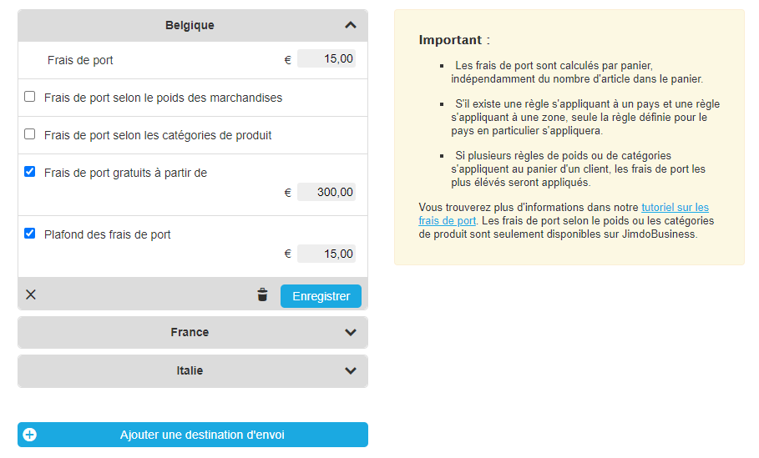
Nom du produit | Déclinaison | Prix TVAC | Taux TVA | Description | Catégorie | Sous-catégorie | N° d'article | En stock ? | L'article peut-il être expédié | Délais de livraison | Pays de livraison | Frais de port | Frais de port selon poids
Doit être unique |  | Prix TVA comprise quand on s'adresse à des particuliers | En Belgique : 0 ou 6 ou 21 % | Doit contenir des mots-clés (conseil : aller voir le site Internet de vos fournisseurs mais évitez le copier-coller) |  |  | Doit être unique | VRAI = OUI ; FAUX = NON | VRAI = OUI ; FAUX = NON | Liste au choix |  | Voir le visuel à droite
Huiles de soin bio sérénité | 200 ml | 35.00 | 21% | L’huile nutritive Altearah bio est un soin complet d’oléothérapie. Elle est idéale pour les peaux sensibles et les peaux sèches. Elle réunit des huiles végétales biologiques spécialement sélectionnées pour leurs ertus nourrissantes, assoupissantes et apaisantes. Moringa, tamanu, baobab, calendula, … c’est LE soin nourrissant idéal pour toute la famille! | Huiles de soin | Huiles nutritives ou Huiles bio | HUIBIOBO01 | FALSE | FALSE |  | Belgique
 |  |  |  |  |  |  |  |  |  |  | Belgique
 |  |  |  |  |  |  |  |  |  |  | Belgique
 |  |  |  |  |  |  |  |  |  |  | Belgique
 |  |  |  |  |  |  |  |  |  |  | Belgique
 |  |  |  |  |  |  |  |  |  |  | Belgique
 |  |  |  |  |  |  |  |  |  |  | Belgique
 |  |  |  |  |  |  |  |  |  |  | Belgique
 |  |  |  |  |  |  |  |  |  |  | Belgique
 |  |  |  |  |  |  |  |  |  |  | Belgique

